Sheet1
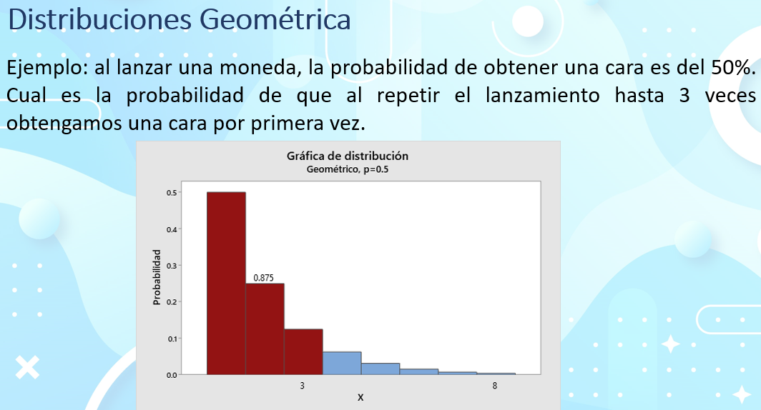
P(x=heads)
 |  |  | La probabilidad de obtener una cara en exactamente 3 lanzamientos es de 0.125 = 12.5%
50.0% | 25.0% | 12.5%
Experimentos
1er | 2ndo | 3er
heads 0.5 | heads 0.5 | heads 0.5 | La probabilidad de obtener una cara en cualquiera de los 3 lanzamientos = 0.5+0.25+0.125 = 87.5%
tails 0.5 | tails 0.5 | tails 0.5

Distribucion probabilistica cara
 | 0.5 |  | false = individual |  | true = acumulado
Lanzamiento | Formula escrita | formula excel
1 | 0.5 | 0.5
2 | 0.25 | 0.25
3 | 0.125 | 0.125
4 | 0.0625 | 0.0625
5 | 0.03125 | 0.03125
6 | 0.015625 | 0.015625
7 | 0.0078125 | 0.0078125
8 | 0.00390625 | 0.00390625
9 | 0.001953125 | 0.001953125
10 | 0.0009765625 | 0.0009765625
11 | 0.00048828125 | 0.00048828125
12 | 0.000244140625 | 0.000244140625
13 | 0.0001220703125 | 0.0001220703125
14 | 6.103515625E-05 | 6.103515625E-05

 |  |  | 1.- La probabilidad de que obtener una cara en los 3 primeros intentos
 |  |  | 0.875 | 87.50% | -> | 0.875

 |  |  | 2.- La probabilidad de que obtener una cara en el 3er intento
 |  |  | 0.125 | 12.50% | -> | 0.125

 |  |  | 3.- Probabilidad de obtener una cara en mas de 3 intentos
 |  |  | P(x>3)
 |  |  | 0.875 | 87.50% | -> | 0.125 | 12.50%

 |  |  | 4.- Probabilidad de obtener una cara en el intento 5,6 o 7

 |  |  | P(5<=x<=7) |  | 0.0546875 | 5.47%
 |  |  |  |  | formula
 |  |  |  |  | 0.03125
 |  |  |  |  | 0.015625
 |  |  |  |  | 0.0078125
 |  |  |  |  | 0.0546875 | 5.47%

 |  |  | 5.- Probabilidad de x que sea igual o menor a 7

 |  |  | P(x=<7) | 0.9921875 | 99.22%

